Sheet1
⑪●
購入完了画面に会員番号を表記するように変更をお願いします。

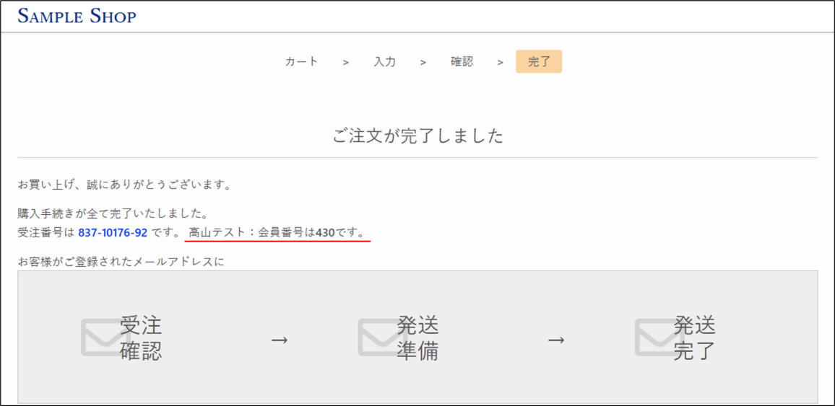

侍カートよりご教示いただいたコードを記載しますので念のため、確認をお願いします。

{$order_data.0.user_id}
をお使いいただけると、購入者の会員IDが記載できます。

「高山テスト：会員番号は{$order_data.0.user_id}です。」
という文章を追加すると、上図のように表示されます。

